Feminicidio
FEMINICIDIO
El feminicidio, considerado como la muerte violenta de la mujer por razones de género, es la forma más extrema de violencia contra la mujer, es una violación a los derechos humanos que trae consigo consecuencias en el ámbito familiar y la sociedad en general, actualmente afecta a mujeres y niñas, día a día se lucha para erradicar la violencia, lograr la paz, igualdad y desarrollo del país. Para llegar al feminicidio en muchas ocasiones se pasa progresivamente por hechos de violencia repetitivos por razones de género, estas manifestaciones deben ser una alerta para todas las mujeres, no deben normalizar ni dejar pasar por alto cualquier tipo de agresión. Las tasas de feminicidio continúan siendo alarmante:

2023 | Al menos: | 4236 | mujeres fueron víctimas de feminicidio en América Latina y el Caribe.
 | Se registraron: | 146 | casos contrastados y validados de feminicidio en el Perú.
 | Los CEM atendieron: | 170 | casos con características de feminicidio
 |  | 258 | casos de tentativa de feminicidio
En este contexto, la violencia constituye un desafío, no basta con examinar cifras y tendencias, sino comprender los factores subyacentes que desata el feminicidio, al cual se requiere no solo diseñar e implementar mejores herramientas que se aboquen a la sanción, sino también fortalecer la prevención para la erradicación de la violencia en todas sus formas. Los datos estadísticos que presentamos en este reporte corresponden al Programa Nacional Aurora del MIMP; a su vez, casos contrastados y validados reportados en el CEIC al año 2023 (el cual comprende información del MIMP, PJ, MPFN, MININTER, PNP, MINJUSDH, INPE), siendo en ambos casos información de registros administrativos.

 | Suma de Tasa | Suma de Tasa Promedio
Tumbes | 0.0 | 0.9
Loreto | 0.2 | 0.9
Ancash | 0.3 | 0.9
Callao | 0.3 | 0.9
La Libertad | 0.4 | 0.9
Lambayeque | 0.4 | 0.9
Lima Metropolitana | 0.5 | 0.9
Piura | 0.5 | 0.9
San Martín | 0.9 | 0.9
Lima Provincias | 1.0 | 0.9
Apurimac | 1.0 | 0.9
Ucayali | 1.0 | 0.9
Amazonas | 1.0 | 0.9
Ica | 1.0 | 0.9
Tacna | 1.0 | 0.9
Puno | 1.0 | 0.9
Cajamarca | 1.1 | 0.9
Moquegua | 1.1 | 0.9
Madre de Dios | 1.2 | 0.9
Ayacucho | 1.2 | 0.9
Cusco | 1.3 | 0.9
Pasco | 1.5 | 0.9
Huánuco | 2.2 | 0.9
Junín | 2.3 | 0.9
Arequipa | 2.5 | 0.9
Huancavelica | 2.9 | 0.9
Tasa¹ de feminicidio en Perú, según región

 | Total
Costa Rica | 0.5
Panamá | 0.7
Uruguay | 0.9
Perú | 0.9
Ecuador | 1.1
El Salvador | 1.3
México | 1.3
Bolivia | 1.3
Paraguay | 1.3
Argentina | 1.4
Brasil | 1.5
Colombia | 2
Honduras | 7.4
Tasa¹ de feminicidio en América Latina y el Caribe
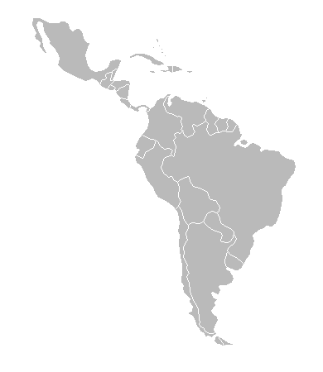

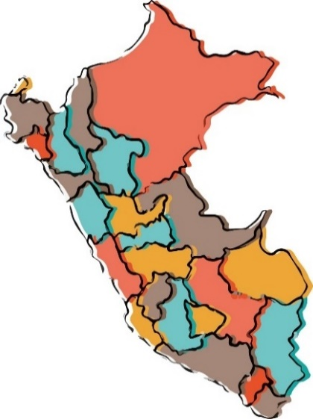

1/ por cada 100 000 mujeres
Fuente: Las cifras provienen de publicaciones estadísticas y noticias sobre feminicidios a nivel Regional, actualizado al 30 de abril de 2024.
Fuente: Feminicidio y violencia contra la mujer 2015-2023 (CEIC) / Programa Nacional AURORA

 | Casos con características de feminicidio | Casos de tentativa de feminicidio | Feminicidios
2019 | 166 | 404 | 148
2020 | 131 | 330 | 137
2021 | 136 | 293 | 141
2022 | 130 | 223 | 147
2023 | 170 | 258 | 146
Comparativo de casos de feminicidio

Fuente: Feminicidio y violencia contra la mujer 2015-2023 (CEIC) / Programa Nacional AURORA

En el año 2019 el número de casos contrastados y validados por el Comité Estadístico Interinstitucional de la Criminalidad (CEIC) es menor que los casos con características de feminicidio reportados por los CEM, siendo preciso explicar que el CEIC emite una cifra exacta, previa verificación exhaustiva de los registros administrativos para catalogar cada caso como feminicidio. En los años 2020 al 2022 sucede lo inverso, lo cual podría responder a que los casos fueron reportados a otra institución que participa en el proceso (Ministerio Público).

* La tentativa de feminicidio ocurre cuando la persona agresora lleva a cabo actos de violencia con la finalidad de quitarle la vida a una mujer, sin embargo salva de morir, se da en el contexto de violencia familiar, coacción, hostigamiento o acoso sexual; abuso de poder, confianza o de cualquier otra posición o relación que confiere autoridad a la persona agresora; y en cualquier forma de discriminación contra la mujer, independientemente de que exista o haya existido una relación conyugal o de convivencia con la persona agresora, por la condición de ser mujer. Los casos con características de feminicidio registrados en el CEM corresponden a una mujer fallecida, víctima de feminicidio.

